Feuil1
couverture | titre | résumé
 | Star Wars 01 - Episode 1 - La menace fantôme | Les habitants de la planète Naboo mènent une vie paisible. Comme leur reine, Amidala, ce sont des gens gentils et pacifiques. Pourtant, un jour, des marchands décident de s'en prendre à eux...
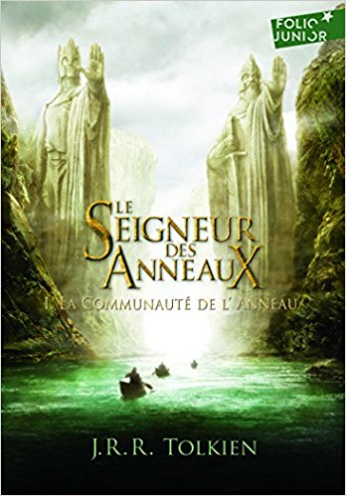 | Le Seigneur des Anneaux (Tome 1-La Communauté de l'Anneau) | Dans les vertes prairies de la Comté, les Hobbits, ou Semi-hommes, vivaient en paix… Jusqu'au jour fatal où l'un d'entre eux, au cours de ses voyages, entra en possession de l'Anneau Unique aux immenses pouvoirs. Pour le reconquérir, Sauron, le seigneur ténébreux, va déchaîner toutes les forces du Mal. Frodon, le Porteur de l'Anneau, Gandalf, le magicien, et leurs intrépides compagnons réussiront-ils à écarter la menace qui pèse sur la Terre du Milieu ?
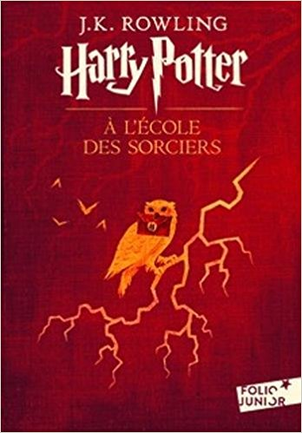 | Harry Potter, I : Harry Potter à l'école des sorciers | Harry Potter est un garçon ordinaire. Mais le jour de ses onze ans, son existence bascule : un géant vient le chercher pour l'emmener dans une école de sorciers. Quel mystère entoure donc sa naissance et qui est l'effroyable V..., le mage dont personne n'ose prononcer le nom ? Voler à cheval sur des balais, jeter des sorts, combattre les Trolls : Harry Potter se révèle un sorcier vraiment doué. Mais un mystère entoure sa naissance et l'ffroyable V., le mage dont personne n'ose prononcer le nom. Quand il décide, avec ses amis, d'explorer les moindres recoins de son école, il va se trouver entraîné dans d'extraordinaires aventures.
 | Le Grand Meaulnes | Présent depuis près de cinquante ans au catalogue du Livre de Poche - avec le numéro 1000 -, Le Grand Meaulnes a fait rêver plus de cinq millions de lecteurs de tous âges. Parce qu'il exprime d'une façon unique les amitiés absolues de l'enfance, les rêves fous de l'adolescence, la passion amoureuse et le passage à l'âge d'homme, ce premier - et unique - roman est bien, comme Alain-Fournier le voulait, " un roman d'aventures et de découvertes ".
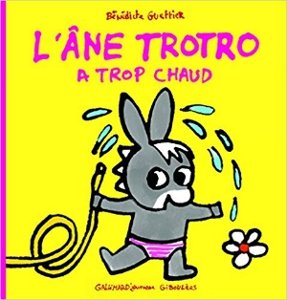 | Trotro a trop chaud | Ce jour-là, le soleil brille très fort et Trotro a tellement chaud qu'il ne sait plus que faire... Il boit un verre d'eau, se met en maillot, se rafraîchit sous un jet d'eau et enfin déguste à l'ombre d'un arbre un délicieux Esquimau.
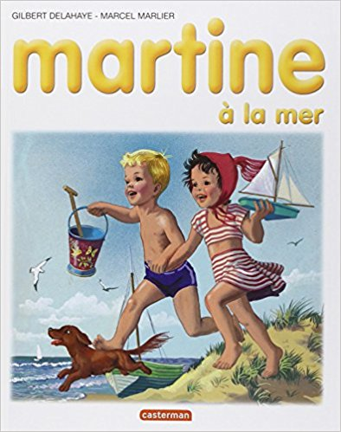 | Martine, numéro 3 : Martine à la mer | Une comédie aquatique qui bascule dans la cruauté extrême. Sirène hallucinée, Martine va plonger sous la ligne de flottaison qui sépare la fantaisie du délire. Le roman illustré Martine à la plage a d'abord vécu sous la forme d'un spectacle, écrit et mis en scène par Simon Boulerice (Compagnie Abat-Jour Théâtre), au Bain Saint-Michel du Mile End, à Montréal, en septembre 2010.

